作成方法
1 | 入力シートの黄色網掛け部分に入力してください。
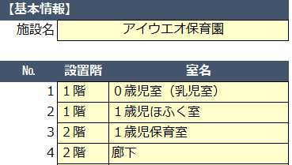

2 | 張り付けシートの枠内に写真を張り付けし、適宜サイズ調整してください。

① | 「挿入」タブの「画像」から作業いただくとスムーズです。

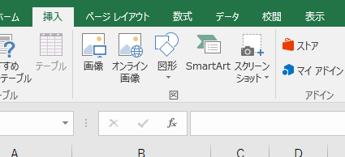

② | 枠内に収まるようにサイズを調整してください。

 | ※写真は１か所につき、１枚でお願いいたします。

③ | 適宜、印刷範囲を調整してください。

 | ※初期設定では、印刷範囲を２ページで設定しています。

3 | 電子メール送信のため、写真データの圧縮をお願いいたします。

① | 写真を選択する
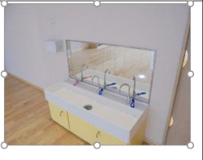

② | 上部の「書式タブ」から
 | 「図の圧縮」を選択

③ | 電子メール用を選択しOKボタンを押下
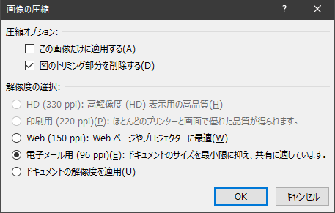

入力シート
・黄色の網掛け部を入力してください。
【基本情報】
施設名

№ | 設置階 | 室名 | 記入例
1 |  |  | １階 | ０歳児室（乳児室）
2 |  |  | １階 | １歳児ほふく室
3 |  |  | ２階 | １歳児保育室
4 |  |  | ２階 | 廊下
5 |  |  | ３階 | 遊戯室
6
7
8
9
10
11
12
13
14
15
16
17
18
19
20
21
22
23
24
25
26
27
28
29
30
31
32
33
34
35
36
37
38
39
40
41
42
43
44
45
46
47
48
49
50

